Sheet1
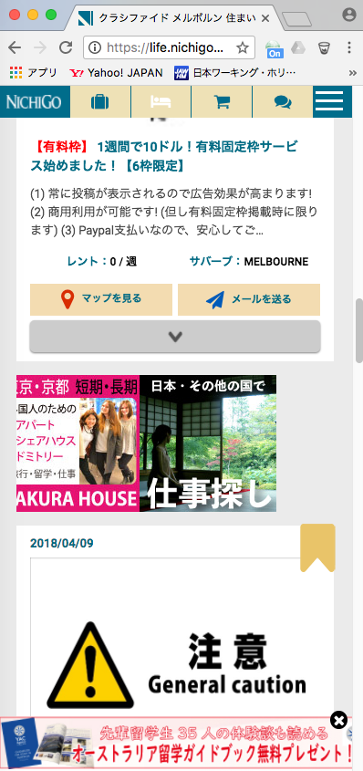

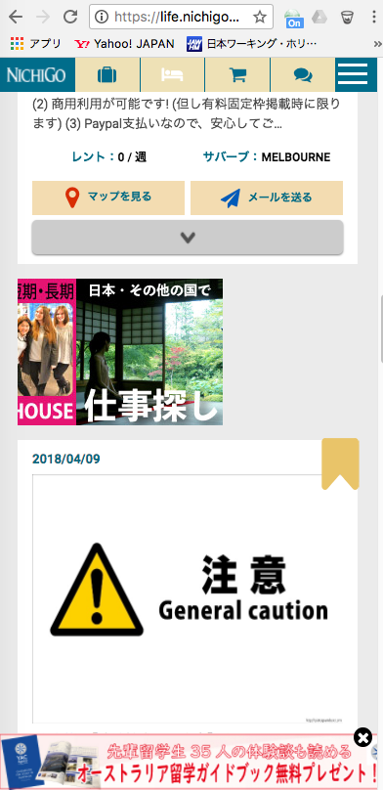

一番右の広告までの表示された後、止まってしまう。
（左に戻らない）
Nó dừng lại sau khi nó được hiển thị đến quảng cáo bên phải.
(Đừng trở lại bên trái)

